Worksheet
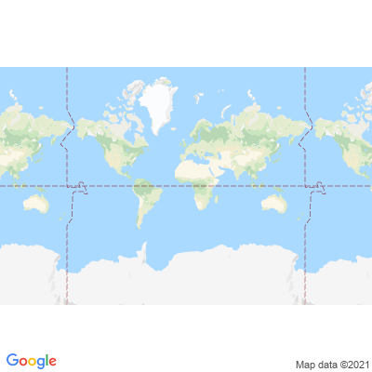
INFORME DE MONITOREO

COMPAÑÍA | TIENDAS INDUSTRIALES ASOCIADAS ASOCIADAS |  | FECHA INFORME | 04/10/2021
VEHÍCULO | CHEVROLET |  | VID VEHÍCULO | 1002091788
PLACA | EAA1629 |  | FECHA DE SALIDA | NO INICIADO
FECHA DE SALIDA PROGRAMADA | 04/10/2021 |  | HORA DE SALIDA | NO INICIADO
LUGAR DE SALIDA | 700;773865;GUAYAS-LOMAS SARGENTILLO- CENTRO DISTRIBUCIÓN NACIONAL - FRIOS |  | FECHA FIN DE MONITOREO | NO FINALIZADO
LUGAR DE LLEGADA | 700;773865;GUAYAS-LOMAS SARGENTILLO- CENTRO DISTRIBUCIÓN NACIONAL - FRIOS |  | HORA FIN DE MONITOREO | NO FINALIZADO
CHOFER | JUAN PABLO ARPI MOROCHO |  | CELULAR | 0995471511
OFICIAL/OTROS |  |  | CELULAR | 0987061054
CONTENEDOR N°

FECHA | HORA | LUGAR | DETENIDO | LLAMADA | TEMPERATURA | NOVEDAD

